상품제안서
컬러중형2단메모잇(주문제작형) | 상품코드: F23477

 |  |  |  |  |  |  | 02-412-0044 | www.easy1.co.kr
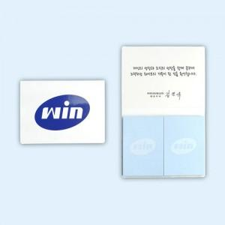

【상세/제작정보】 | 표지 양면컬러 / 내지 컬러

【인쇄/포장옵션】 | 풀칼라 / OPP(비닐)

【공급단가】 | 수량 | 1,000~ | 2,000~ | 3,000~ | 5,000~ | 10,000~
*VAT별도 | 20매 | 600원 | 580원 | 560원 | 540원 | 520원
 | 30매 | 690원 | 660원 | 640원 | 620원 | 590원
 | 50매 | 870원 | 840원 | 810원 | 780원 | 750원

【상품 URL】 | https://dev.easy1.co.kr:443/src/goods_detail.php?gdno=23477

